基本情報
入力完了後、デジタル化・AI導入補助金担当者へご連絡ください。

 | ↓黄色セルはすべてに記入をお願いいたします。
項目 | 記入欄 | 補足

企業名

企業名（フリガナ）

店舗事業所数 |  | 倉庫なども含む

事業者URL |  | HPがある場合は記載

※可能な範囲でご記入ください。空欄があっても問題ありません。
主な事業内容 |  | 例） 自動車部品の精密旋盤加工、木造注文住宅の設計施工など
他社に負けない貴社の「強み」は何ですか？ |  | 例） 短納期対応、特殊素材の加工技術、創業以来の厚い信頼関係、多品種小ロットへの柔軟性など
現在抱えている「業務上の課題」は何ですか？ |  | 例） 現場と事務所で情報が分断されている、見積回答に時間がかかり失注している、特定のベテラン社員しか進捗を把握できていないなど
現在抱えている「人事・組織の課題」は何ですか？ |  | 例） 評価基準が曖昧で若手の離職が続いている、技術承継の時間が取れていないなど
その課題によって、月間何時間ほどのロス（または機会損失）が発生していますか？ |  | 例） 事務作業に月60時間、見積作成の遅れで月3件の失注など
導入予定のITツールで、活用したい主要機能は何ですか？ |  | 例） 工程管理のリアルタイム可視化、クラウド型の人事評価システム、自動原価計算など
ITツール導入により期待する効果（数値）は何ですか？ |  | 例） 管理工数を50％削減する、見積回答スピードを3日から即日に短縮するなど
IT導入で「浮いた時間」や「正確なデータ」を使って、今度どのような新たな取り組みをしますか？ |  | 例） 浮いた時間で新規顧客への提案営業を月10件増やす、データに基づき不採算案件を整理し利益率を向上させる、若手への技術研修を定期開催するなど
3年後の「売上目標」を教えてください |  | 例） 現在の〇〇億円から、〇〇億円（約120％）への拡大を目指す
どのような属性の取引先が多いですか？ |  | 例） 地域のカフェ、レストラン、ホテル等の法人が9割。BtoB取引が主体の為、インボイス制度への適正な対応が必須である

代表電話番号 |  | 携帯・固定どちらも可。 ハイフンは不要です。

担当者氏名

担当者氏名フリガナ

担当者メールアドレス |  | 事務局より交付通知などの連絡ご希望のアドレスを入力ください。 ※GビズIDとは異なるアドレスでも問題ございません。

担当者電話番号 |  | 固定電話がある場合は固定でお願いします。ハイフンは不要です。

担当者携帯番号 |  | ハイフンは不要です。 交付申請の際に使用するＳＮＳ受信が出来る番号のご入力をお願いいたします。 ※入力された担当者携帯番号宛てに、SMSにて認証コードの送信を行います。 SMS送信可能な携帯番号を入力してください。 ※今年度の本事業にて既に登録されている電話番号は使用できません。

従業員数：正規雇用 |  | 申請時の人数をご記入ください。

従業員数：契約社員 |  | 申請時の人数をご記入ください。

従業員数：パートアルバイト |  | 申請時の人数をご記入ください。

従業員数：派遣社員 |  | 申請時の人数をご記入ください。

従業員数：その他 |  | 申請時の人数をご記入ください。 外国人実習生の人数をお願いいたします。業務委託や外注などの方は含みません。

過去にサービス等生産性向上IT導入支援事業の補助金の交付を受けている |  | ①有 ②無
⇨「有」の場合、下記についてお教えください 交付決定通知書がお手元にございましたらご提出ください。
申請年度
申請枠 |  | 通常枠 / インボイス枠(デジタル化基盤導入枠) / セキュリティー枠
申請回 |  | 申請回：第●回
申請ツール名 |  | 例）マネーフォワード、chatworkなど

女性活躍推進法に基づく一般事業主行動計画
えるぼし認定取得状況 |  | ① えるぼし認定 ② プラチナえるぼし認定 ③ 認定なし

次世代法に基づく一般事業主行動計画
くるみん認定取得状況 |  | ① くるみん認定 ② プラチナくるみん認定 ③ トライくるみん認定 ④ 認定なし

SECURITY ACTION自己宣言ID |  | 取得した自己宣言ID（5からはじまる11桁の数字）をご入力ください。

◼️前期決算終了時の状況をお教えください
従業員数：正規雇用 |  | 前期決算期末の人数をご記入ください。
従業員数：契約社員 |  | 前期決算期末の人数をご記入ください。
従業員数：パートアルバイト |  | 前期決算期末の人数をご記入ください。
年間の平均労働時間 |  | パート・アルバイトを含む従業員（役員は含まない）の年間平均労働時間をご記入ください。 例：1日8時間土日祝休み残業なしの場合、2080時間

◼経営状況についてお教えください。
自社の強み（複数選択可） |  | 下記より該当する番号をご記入ください。 1 独自性・独創性 2 営業力 3 商圏・立地 4 製品サービスの質 5 商品・サービスの情報発信力 6 顧客情報の収集・管理 7 人材力 8 技術力 9 充実した設備力 10 ビジネスモデル 11 特許などの知財 12 社内チームワーク 13 協力会社等との外部連携力 14 伝統や長い社歴 15 新製品や新サービスなどの開発力
自社の弱み（複数選択可） |  | 下記より該当する番号をご記入ください。 1 競合他社との差別化が図れていない 2 人材不足 3 商圏・立地 4 製品サービスの質 5 商品・サービスの情報発信不足 6 顧客情報の不足 7 在庫管理・工程管理等、業務管理がうまく把握できていない 8 社員の高齢化や退職 9 人が育たない 10 設備の陳腐化 11 運転資金不足 12 設備投資資金不足
これまでのIT投資の年間金額 |  | ※おおよその金額で構いません。 例：100,000円
どのようなプロセスに対してIT投資を行いましたか。（複数選択可） |  | 下記より該当する番号をご記入ください。 1 販売や店頭といったフロント業務の強化 2 顧客のニーズや流行等を捉え、新規顧客獲得や新規市場開拓を行った 3 事前の準備工程（施策、テスト、設計や計画立案、など）を強化 4 生産管理・在庫管理・物流管理など、商品の動きの可視化・効率化 5 案件管理・工程管理・進捗管理といった業務管理の可視化・効率化 6 営業（現場）の業務効率化を図った 7 人員配置の最適化を行った 8 会計業務や清算業務の正確性・効率化を図った 9 勤務時間の短縮・労働時間の適正化を図った 10 単純な事務作業を自動化し、人手や時間の無駄を削った 11 取引先や社内での情報共有を強化した

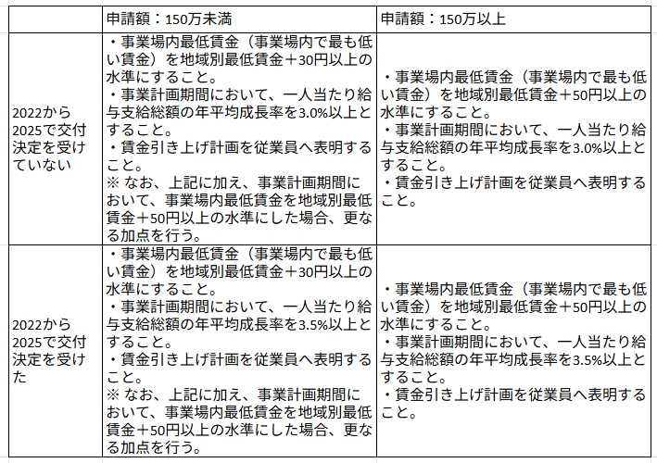
【賃上げ計画について】
事業所内最低賃金時給 |  | 最低時給のご入力をお願いします。パートアルバイトが不在の時は募集をした際の金額のご入力をお願いします。 ※ 事業所所在地の地域別最低賃金以上でないと入力できません。

賃金引上げ計画を、従業員へ表明しましたか？ |  | 賃上げ表明を行わない場合は、弊社までご相談ください。

※賃上げ表明を行わない場合下記の記載は不要です。
賃金引上げ計画における地域別最低賃金に対する賃上げ幅を選択ください。 ❶賃上げを行わない ❷＋３０円以上 ❸＋５０円以上 ※ 加点項目となります。採択率を上げるため❸の選択をお願いしております。 |  | ※「 ❸＋５０円以上」以外の選択肢をご希望の際は相談ください。 【加点要件】右の表を参照ください
◼️表明を行った従業員名
従業員代表者 |  | 代表者・取締役以外の方で、従業員であればどなたでもOKです。 漢字フルネームでご記入ください。
給与担当者 |  | 経理・給与担当の方が不在の時は、代表者も可。 漢字フルネームでご記入ください。
事業所内最低賃金者 |  | パートアルバイトを雇用していない場合は、新入社員など社員も可。 漢字フルネームでご記入ください。

【賃金状況について】
指定する一定期間（令和6年10月〜令和7年9月）において当該期間における地域別最低賃金以上～令和7年度改定の地域別最低賃金未満で雇用している従業員数が全従業員の30%以上である月が3ヶ月以上ありますか？ |  | 対象かどうか迷われる場合はこちらでご確認ください https://sites.google.com/d/1jZRp6IYNs6HYSGe5t2M7JKFCihiwg9ap/p/1q4KEzGqX7dkJRhio3_7SEv2c1QZAlajB/edit 加点を希望される場合、賃金状況報告シート（加点措置①用）を提出ください
交付申請の直近月における事業場内最低賃金が令和7年7月の事業場内最低賃金+63円以上となっていますか？ |  | 加点を希望される場合、賃金状況報告シート（加点措置②用）を提出ください

